Заказ
 |  | ООО "Деловые линии"
 |  | Заказ на изготовление металических изделий
 | Заказчик | ООО ГК "Премьер "
 | Телефон | телефон
 | Дата и счет

1 | 2 | 3 | 4 | 5 | 6 | 7 | 8 | 9 | 10 | 11 | 12 | 13 | 14 | 15 | 16 | 17 | 18 | 19 | 20 | 21
№ | Наименование | Кол-во, ед. | Высота двери по коробке, мм | Ширина двери по коробке, мм | Открывание | Размер рабочей створки, мм | Окрас | Наличник | Доводчик | Навес Левый, кол-во шт. | Навес Правый, кол-во шт. | Стекло на левой створке, кол-во | Стекло на правой створке, кол-во | Решётка на левой створке, кол-во | Решётка на правой створке, кол-во | Наличие фрамуги | Высота фрамуги, мм | Примечание (размер стёкол и решёток, если есть) (доп. информация по заказу) |  | маркировка
1 | Дверь ДП-01-ДГ(EIS60) | 1 | 1,800 | 900 | правая |  | RAL 7035 | да | нет, подготовка | 2 |  |  |  |  |  |  |  | Дымогаз!!!гнутый профиль, фурнитура в комплекте, наличник левый и правый,усилить под доводчик. |  | вых. кровля
2 | Дверь ДП-01-ДЛ(EI60) | 1 | 1,200 | 860 | правая |  | RAL 7035 | да | нет, подготовка | 2 |  |  |  |  |  |  |  | гнутый профиль, фурнитура в комплекте,усилить под доводчик. |  | вых. черд.
4 | Дверь ДП-01-ДЛ(EI60) | 1 | 1,500 | 900 | левая |  | RAL 7035 | да | нет, подготовка | 2 |  |  |  |  |  |  |  | гнутый профиль, фурнитура в комплекте,усилить под доводчик. |  | вх. подвал 1
5 | Дверь ДП-01-ДЛ(EI60) | 1 | 1,440 | 720 | правая |  | RAL 7035 | да | нет, подготовка | 2 |  |  |  |  |  |  |  | гнутый профиль, фурнитура в комплекте,усилить под доводчик. |  | вх. подвал 2
6 | Дверь ДП-01-ДЛ(EI60) | 1 | 1,790 | 900 | правая |  | RAL 7035 | да | нет, подготовка | 2 |  |  |  |  |  |  |  | гнутый профиль, фурнитура в комплекте, наличник левый и правый стандарт, верх - 20мм,усилить под доводчик. |  | мусорак.
7 | Дверь ДМО Техническая | 1 | 2,140 | 1,580 | правая | 950 | RAL 7035 | нет | нет, подготовка | 3 | 3 |  |  |  |  | да | 860 | гнутый профиль, ручка скоба межосевое расстояние 300мм, подготовка под домофон путём удаления ребер жёсткости, вырез под тревожную кнопку с камерой, фрамуга остеклённая 860х1580, разделённая импостом пополам, без наличников коробка увеличенная 40мм,усилить под доводчик. |  | вх. подъезд

 | Заказчик: | ___________________________________/_____________________________
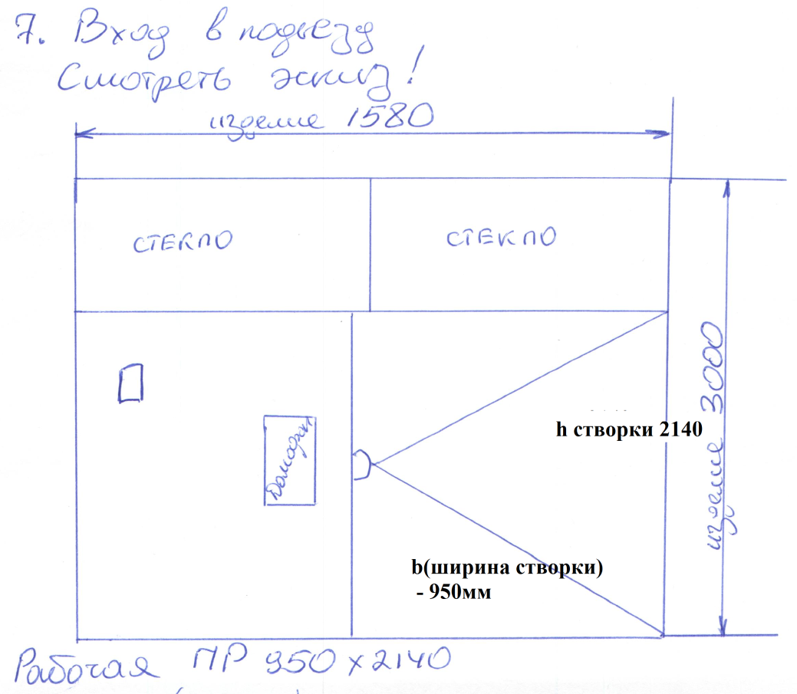
 |  |  |  |  |  | М.П.

